Лист1
Название | Цена | Изображение
Настольный компьютер HP 460-a210ur (4XJ29EA) Mini-Tower/Intel Pentium J3710/4 ГБ/1000 ГБ HDD/DOS | 13500 | 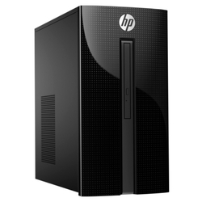
Компьютерная акустика Microlab M-880 | 4694 | 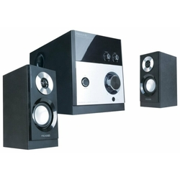
Настольный компьютер HP 460-p207ur (4UG93EA) Mini-Tower/Intel Core i5-7400T/8 ГБ/1000 ГБ HDD/NVIDIA GeForce GTX 1050/DOS | 32489
Компьютерная акустика SVEN MS-302 | 2770 | 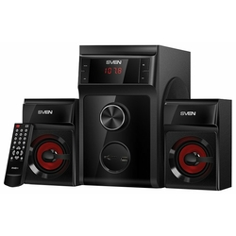
Компьютерная акустика SVEN SPS-702 | 2681 | 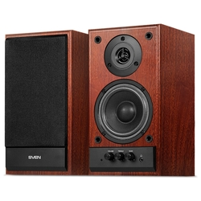
Настольный компьютер Lenovo 310S-08ASR (90G9007QRS) Mini-Tower/AMD A6-9225/4 ГБ/128 ГБ SSD/AMD Radeon R4/ОС не установлена | 14315 | 